Q&TScore5H
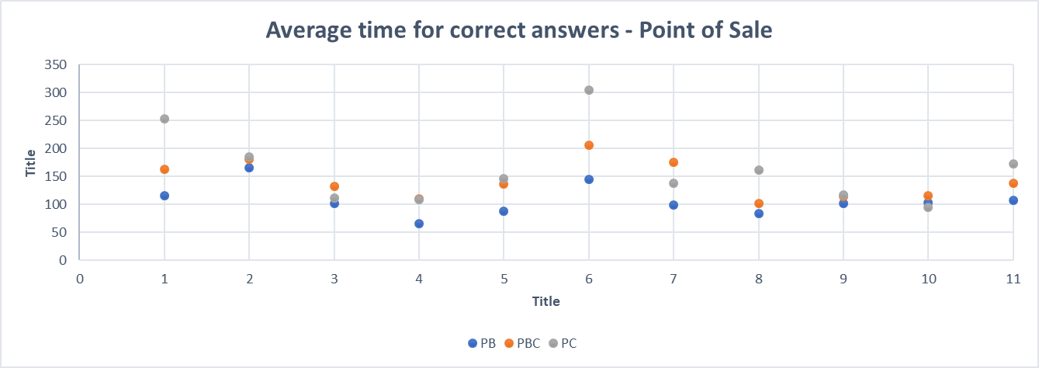
 | 1 | 2 | 3 | 4 | 5 | 6 | 7 | 8 | 9 | 10 | 11
FB | 371 | 116 | 203 | 103 | 219 | 144 | 148 | 39 | 56 | 58 | 84
FBC | 294 | 92 | 103 | 104 | 238 | 122 | 111 | 37 | 110 | 46 | 74
FC | 375 | 151 | 113 | 178 | 279 | 0 | 253 | 36 | 46 | 57 | 90
 | 1 | 2 | 3 | 4 | 5 | 6 | 7 | 8 | 9 | 10 | 11
PB | 116 | 165 | 101 | 66 | 88 | 144 | 98 | 84 | 102 | 103 | 107
PBC | 163 | 180 | 132 | 110 | 136 | 205 | 175 | 101 | 113 | 116 | 138
PC | 253 | 184 | 111 | 109 | 146 | 305 | 138 | 161 | 117 | 94 | 172
Average time for correct answers - Credit application on FMSG
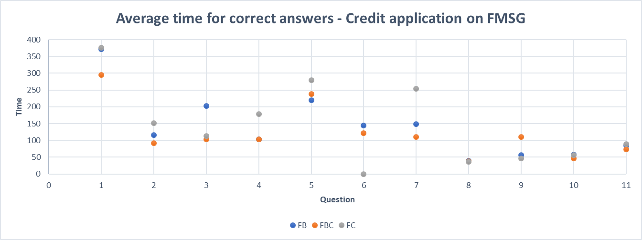

Average time for correct answers - Point of Sale

